画面詳細
プロジェクト名 |  |  |  | システム名 |  | 画面レイアウト設計書 |  |  |  |  |  |  | 作成者 |  |  | 作成日 |  |  |  | 更新者 |  | 更新日
体験型Java研修 |  |  |  | LMS学習管理システム |  | ユーザー詳細画面 |  |  |  |  |  |  | 臼井 |  |  | 2021-03-09 |  |  |  | 堀井 |  | 2023-10-17

 | 画面イメージ

 |  | 【受講生権限】
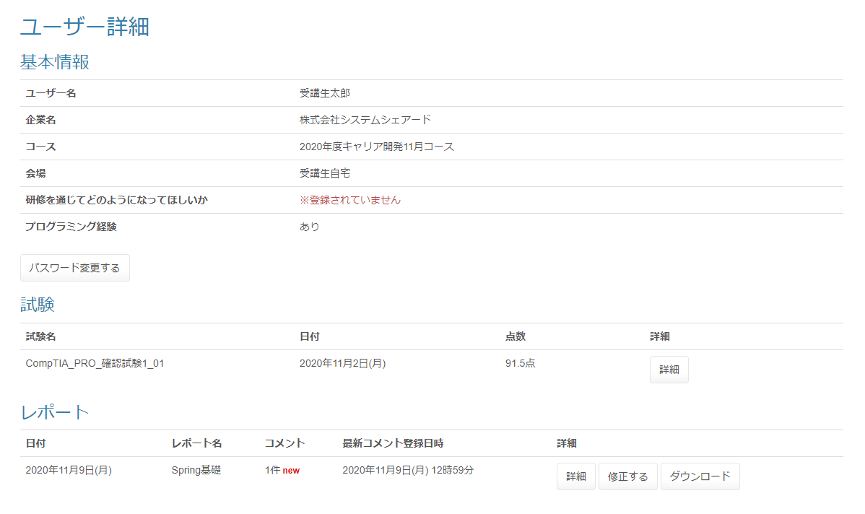

Task.21
Task.21
Task.21
Task.21

 |  | 【講師権限】

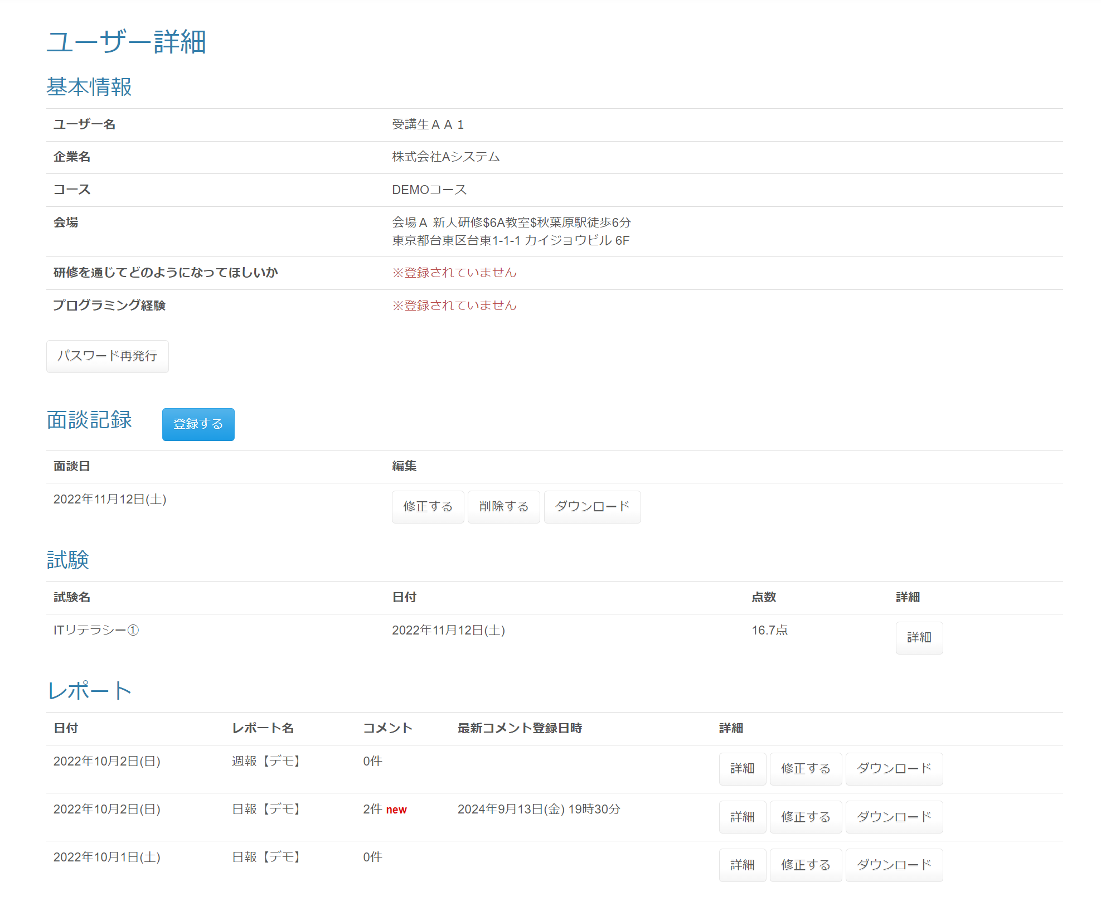
Task.46

 |  |  |  |  |  |  |  |  |  |  |  |  |  |  |  |  | パスワード再発行確認ダイアログ

 |  |  |  |  |  |  |  |  |  |  |  |  |  |  |  |  | 面談記録削除確認ダイアログ

 | 画面表示項目
 | No |  | 項目名 |  |  | データ元 |  |  |  | 備考 |  |  |  |  |  |  |  |  |  |  | 権限ごとの 表示可否
 |  |  |  |  |  | テーブル名 |  | フィールド |  |  |  |  |  |  |  |  |  |  |  |  | 受 | 講 | 企 | 管 | 育
 | 1 |  | タイトル |  |  | - |  | - |  | 「ユーザー詳細」 |  |  |  |  |  |  |  |  |  |  | ○ | ○ | ○ | ○
 | 基本情報
 | 2 |  | ユーザー名 |  |  | m_user |  | user_name |  |  |  |  |  |  |  |  |  |  |  |  | ○ | ○ | ○ | ○
 | 3 |  | 企業名 |  |  | m_company |  | company_name |  |  |  |  |  |  |  |  |  |  |  |  | ○ | ○ | ○ | ○
 | 4 |  | コース |  |  | m_course |  | course_name |  |  |  |  |  |  |  |  |  |  |  |  | ○ | ○ | ○ | ○
 | 5 |  | 会場 |  |  | m_place |  | place_name |  | 会場名（備考） 会場詳細 の形式で表示（備考がなければカッコは省略） |  |  |  |  |  |  |  |  |  |  | ○ | ○ | ○ | ○
 | 6 |  |  |  |  | m_place |  | place_note
 | 7 |  |  |  |  | m_place |  | place_description
 | 8 |  | 研修を通じてどのようになって欲しいか |  |  | m_lms_user |  | hope_via_traning |  | 登録がない場合は、「※登録されていません」と表示 |  |  |  |  |  |  |  |  |  |  | ○ | ○ | ○ | ○
 | 9 |  | プログラミング経験 |  |  | m_lms_user |  | programming_experience |  | 0＝なし、 1＝あり、 登録がない場合は、「※登録されていません」と表示 |  |  |  |  |  |  |  |  |  |  | ○ | ○ | ○ | ○
 | 10 |  | 『パスワード変更する』ボタン |  |  | - |  | - |  |  |  |  |  |  |  |  |  |  |  |  | ○ | - | - | -
 | 11 |  | 『パスワード再発行』ボタン |  |  | - |  | - |  |  |  |  |  |  |  |  |  |  |  |  | - | ○ | - | ○
 | 面談記録 |  |  |  |  |  |  |  |  |  |  |  |  |  |  |  |  |  |  |  |  |  |  |  |  | Task.46
 | 12 |  | 『登録する（面談記録）』ボタン |  |  | - |  | - |  |  |  |  |  |  |  |  |  |  |  |  | - | ○ | - | ○
 | 13 |  | 面談日 |  |  | t_meeting |  | firstCreateDate |  | yyyy年M月d日(E) |  |  |  |  |  |  |  |  |  |  | - | ○ | - | ○
 | 14 |  | 編集 |  |  | - |  | - |  | ・『修正する（面談記録）』ボタン ・『削除する（面談記録）』ボタン ・『ダウンロード（面談記録）』ボタン（面談ファイルがある場合のみ表示） |  |  |  |  |  |  |  |  |  |  | - | ○ | - | ○
 | 試験
 | 15 |  | 試験名 |  |  | m_exam |  | exam_name |  |  |  |  |  |  |  |  |  |  |  |  | ○ | ○ | ○ | ○
 | 16 |  | 日付 |  |  | t_exam_result |  | first_create_date |  | yyyy年M月d日(E) |  |  |  |  |  |  |  |  |  |  | ○ | ○ | ○ | ○ |  | Task.21
 | 17 |  | 点数 |  |  | t_exam_result |  | score |  | 0.0点、(点数 / 問題数) * 100 |  |  |  |  |  |  |  |  |  |  | ○ | ○ | ○ | ○
 | 18 |  | 詳細 |  |  | - |  | - |  | 『詳細（試験）』ボタンを表示 |  |  |  |  |  |  |  |  |  |  | ○ | ○ | ○ | ○
 | レポート
 | 19 |  | 日付 |  |  | t_daily_report_submit |  | date |  | yyyy年M月d日(E) |  |  |  |  |  |  |  |  |  |  | ○ | ○ | ○ | ○
 | 20 |  | レポート名 |  |  | m_daily_report |  | report_Name |  |  |  |  |  |  |  |  |  |  |  |  | ○ | ○ | ○ | ○
 | 21 |  | コメント |  |  | - |  | - |  | ・提出したレポートに紐付くフィードバックコメントの数を表示 ・コメントが登録されてから1週間以内の場合、「new」を赤字で表示 |  |  |  |  |  |  |  |  |  |  | ○ | ○ | ○ | ○ |  | Task.21
 | 22 |  | 最新コメント登録日時 |  |  | t_daily_report_fb |  | first_create_date |  | yyyy年M月d日(E) H時mm分 |  |  |  |  |  |  |  |  |  |  | ○ | ○ | ○ | ○ |  | Task.21
 | 23 |  | 詳細 |  |  | - |  | - |  | ・『詳細（レポート）』ボタン ・『修正する（レポート）』ボタン ・『ダウンロード（レポート）』ボタン |  |  |  |  |  |  |  |  |  |  | ○ | ○ | ○ | ○ |  | Task.21
 | パスワード再発行確認ダイアログ
 | 24 |  | メッセージ |  |  | - |  | - |  | 送信します。よろしいですか？ |  |  |  |  |  |  |  |  |  |  | - | ○ | - | ○
 | 25 |  | 『OK（パスワード再発行確認ダイアログ）』ボタン |  |  | - |  | - |  |  |  |  |  |  |  |  |  |  |  |  | - | ○ | - | ○
 | 26 |  | 『キャンセル（パスワード再発行確認ダイアログ）』ボタン |  |  | - |  | - |  |  |  |  |  |  |  |  |  |  |  |  | - | ○ | - | ○
 | 面談記録削除確認ダイアログ |  |  |  |  |  |  |  |  |  |  |  |  |  |  |  |  |  |  |  |  |  |  |  |  | Task.46
 | 27 |  | メッセージ |  |  | - |  | - |  | 削除します。よろしいですか？ |  |  |  |  |  |  |  |  |  |  | - | ○ | - | ○
 | 28 |  | 『OK（面談記録削除確認ダイアログ）』ボタン |  |  | - |  | - |  |  |  |  |  |  |  |  |  |  |  |  | - | ○ | - | ○
 | 29 |  | 『キャンセル(面談記録削除確認ダイアログ)』ボタン |  |  | - |  | - |  |  |  |  |  |  |  |  |  |  |  |  | - | ○ | - | ○

 | 入力パラメータ
 | No |  | 項目名 |  | 物理名 |  | コントロール |  | FORMクラスの入力チェック |  |  |  |  |  |  |  |  | 送信 方法 | 備考
 |  |  |  |  |  |  |  |  | 必須 |  | 桁数 | 最大値 |  | 最小値 | その他
 | 『パスワード変更する』ボタン押下
 | - |  | なし |  | - |  | - |  | - |  | - | - |  | - | - |  |  | -
 | 『パスワード再発行』ボタン押下
 | - |  | なし |  | - |  | - |  | - |  | - | - |  | - | - |  |  | -
 | 『OK（パスワード再発行確認ダイアログ）』ボタン押下
 | 1 |  | ユーザーID |  | userId |  | hidden |  | - |  | - | - |  | - | - |  |  | POST
 | 『キャンセル（パスワード再発行確認ダイアログ）』ボタン押下
 | - |  | なし |  | - |  | - |  | - |  | - | - |  | - | - |  |  | -
 | 『登録する（面談記録）』ボタン押下 |  |  |  |  |  |  |  |  |  |  |  |  |  |  |  |  |  |  |  |  |  |  |  |  | Task.46
 | 2 |  | LMSユーザーID |  | lmsUserId |  | hidden |  | - |  | - | - |  | - | - |  |  | POST
 | 『修正する（面談記録）』ボタン押下 |  |  |  |  |  |  |  |  |  |  |  |  |  |  |  |  |  |  |  |  |  |  |  |  | Task.46
 | 3 |  | LMSユーザーID |  | lmsUserId |  | hidden |  | - |  | - | - |  | - | - |  |  | POST
 | 4 |  | 面談ID |  | meetingId |  | hidden |  | - |  | - | - |  | - | - |  |  | POST
 | 『削除する（面談記録）』ボタン押下 |  |  |  |  |  |  |  |  |  |  |  |  |  |  |  |  |  |  |  |  |  |  |  |  | Task.46
 | - |  | なし |  | - |  | - |  | - |  | - | - |  | - | - |  |  | -
 | 『OK（面談記録削除確認ダイアログ）』ボタン押下 |  |  |  |  |  |  |  |  |  |  |  |  |  |  |  |  |  |  |  |  |  |  |  |  | Task.46
 | 5 |  | LMSユーザーID |  | lmsUserId |  | hidden |  | - |  | - | - |  | - | - |  |  | POST
 | 6 |  | 面談ID |  | meetingId |  | hidden |  | - |  | - | - |  | - | - |  |  | POST
 | 『キャンセル（面談記録削除確認ダイアログ）』ボタン押下 |  |  |  |  |  |  |  |  |  |  |  |  |  |  |  |  |  |  |  |  |  |  |  |  | Task.46
 | - |  | なし |  | - |  | - |  | - |  | - | - |  | - | - |  |  | -
 | 『ダウンロード（面談記録）』ボタン押下 |  |  |  |  |  |  |  |  |  |  |  |  |  |  |  |  |  |  |  |  |  |  |  |  | Task.46
 | 7 |  | 面談ID |  | meetingId |  | hidden |  | - |  | - | - |  | - | - |  |  | POST
 | 『詳細（試験）』ボタン押下
 | 8 |  | LMSユーザーID |  | lmsUserId |  | hidden |  | - |  | - | - |  | - | - |  |  | POST
 | 9 |  | 試験・セクション紐付けID |  | examSectionId |  | hidden |  | - |  | - | - |  | - | - |  |  | POST
 | 『詳細（レポート）』ボタン押下
 | 10 |  | 日報提出ID |  | dailyReportSubmitId |  | hidden |  | - |  | - | - |  | - | - |  |  | POST
 | 『修正する（レポート）』ボタン押下 |  |  |  |  |  |  |  |  |  |  |  |  |  |  |  |  |  |  |  |  |  |  |  |  | Task.21
 | 11 |  | 日報提出ID |  | dailyReportSubmitId |  | hidden |  | - |  | - | - |  | - | - |  |  | POST
 | 『ダウンロード（レポート）』ボタン押下
 | 12 |  | 日報提出ID |  | dailyReportSubmitId |  | hidden |  | - |  | - | - |  | - | - |  |  | POST
 | 13 |  | 日報ID |  | dailyReportId |  | hidden |  | - |  | - | - |  | - | - |  |  | POST

ダウンロード仕様
プロジェクト名 |  |  |  |  |  |  | システム名 |  |  |  | 画面レイアウト設計書 |  |  | 作成者 | 作成日 |  | 更新者 | 更新日
体験型Java研修 |  |  |  |  |  |  | LMS学習管理システム |  |  |  | ユーザー詳細画面 |  |  | 臼井 | 2021-04-09 |  | 堀井 | 2023-10-17

 | ファイルダウンロード時の仕様

 | (1) | 面談

 |  | ファイル名 |  |  | ファイル名_初回作成日時（yyyy㎜dd）_企業名_ユーザー名.ファイル名（拡張子） 例）月次面談シート_20200501_株式会社Aシステム_田中太郎.xlsx

 |  | 取得元DTO |  |  | 面談ダウンロードDTO
 |  | シート名 |  |  | シート名
 |  | 項目 |  |  |  |  | 取得元項目 |  |  |  |  |  |  |  |  | 備考 |  |  | 出力イメージ
 |  |  |  |  |  |  | 出力内容 |  |  |  |  | 出力場所（行番号） | 出力場所（列番号）
 |  | 社名 |  |  |  |  | 企業名 |  |  |  |  | 社名出力行番号 | 社名出力列番号 |  |  |  |  |  |  |  |  |  |  | 社名 |  |  | 氏名
 |  | 氏名 |  |  |  |  | ユーザー名(LMSユーザーID) |  |  |  |  | ユーザー名出力行番号 | ユーザー名出力列番号 |  |  |  |  |  |  |  |  |  |  | 面談実施日 |  |  | 面談実施者
 |  | 面談実施日 |  |  |  |  | 初回作成日時 |  |  |  |  | 日付出力行番号 | 日付出力列番号
 |  | 面談実施者 |  |  |  |  | ユーザー名(初回作成者) |  |  |  |  | 日付出力行番号 | ユーザー名出力列番号 |  |  |  |  |  | テクニカルスキル |  |  |  |  | 問題1 |  | 回答1 | フォロー1
 |  | 面談詳細（問題）テクニカルスキル |  |  |  |  | 面談詳細DTOリスト[n]．問題 |  |  |  |  | 面談内容出力開始行番号 + α | 面談内容出力開始列番号 |  |  | 件数分出力 |  |  |  |  |  |  |  | 問題2 |  | 回答2 | フォロー2
 |  | 面談詳細（回答）テクニカルスキル |  |  |  |  | 面談詳細DTOリスト[n]．回答 |  |  |  |  | 面談内容出力開始行番号 + α | 面談内容出力開始列番号 |  |  | 件数分出力 |  |  |  |  |  |  |  | 問題3 |  | 回答3 | フォロー3
 |  | 面談詳細（フォロー）テクニカルスキル |  |  |  |  | 面談詳細DTOリスト[n]．フォロー |  |  |  |  | 面談内容出力開始行番号 + α | 面談内容出力開始列番号 |  |  | 件数分出力
 |  | 面談詳細（問題）ヒューマンスキル |  |  |  |  | 面談詳細DTOリスト[n]．問題 |  |  |  |  | 面談内容出力開始行番号 + 5 + α | 面談内容出力開始列番号 |  |  | 件数分出力
 |  | 面談詳細（回答）ヒューマンスキル |  |  |  |  | 面談詳細DTOリスト[n]．回答 |  |  |  |  | 面談内容出力開始行番号 + 5 + α | 面談内容出力開始列番号 |  |  | 件数分出力 |  |  | ヒューマンスキル |  |  |  |  | 問題4 |  | 回答4 | フォロー4
 |  | 面談詳細（フォロー）ヒューマンスキル |  |  |  |  | 面談詳細DTOリスト[n]．フォロー |  |  |  |  | 面談内容出力開始行番号 + 5 + α | 面談内容出力開始列番号 |  |  | 件数分出力 |  |  |  |  |  |  |  | 問題5 |  | 回答5 | フォロー5
 |  | （※） | 下記の通り出力されるように行番号を一つずつ下にずらしていく
 |  |  | 例） | 問題1 |  | 回答1 |  | フォロー1
 |  |  |  | 問題2 |  | 回答2 |  | フォロー2
 |  |  |  | ： |  | ： |  | ：

 | (2) | 評価レポート

仕様が不明瞭のため、仮設計
 |  | ファイル名 |  |  | ファイル名_" + 企業名 + "_" + ユーザー名 + "." + ファイル名（拡張子） 例）評価レポート_株式会社Aシステム_田中太郎.xlsx

 |  | 取得元DTO
 |  | シート名 |  |  | 評価レポートダウンロードDTO．基本情報出力シート名
 |  | 項目 |  |  |  |  | 取得元（評価レポートダウンロードDTO） |  |  |  |  |  |  |  |  | 備考 |  |  | 出力イメージ
 |  |  |  |  |  |  | 出力内容 |  |  |  |  | 出力場所（行番号） | 出力場所（列番号） |  |  |  |  |  |  |  | 日報名1 |  |  |  |  |  |  | 日報名2
 |  | 企業名 |  |  |  |  | 企業名 |  |  |  |  | 社名出力行番号 | 社名出力列番号 |  |  |  |  |  |  |  | 日報項目1 |  |  |  | 内容1 |  |  | 日報項目1 | 内容1
 |  | ユーザー名 |  |  |  |  | ユーザー名 |  |  |  |  | ユーザー名出力行番号 | ユーザー名出力列番号 |  |  |  |  |  |  |  | 日報項目2 |  |  |  | 内容2 |  |  | 日報項目2 | 内容2
 |  |  |  |  |  |  |  |  |  |  |  | 評価レポート詳細DTO．出力行番号 | 評価レポート詳細DTO．出力列番号 |  |  |  |  |  |  |  | 日報項目3 |  |  |  | 内容3 |  |  | 理解度項目1 | 値1
 |  | 日報名 |  |  |  |  | 日報DTO．日報名 |  |  |  |  | 0 | 26（※2） |  |  | 日報DTOリストの件数分出力 |  |  |  |  | 理解度項目1 |  |  |  | 値1
 |  | 日報（項目） |  |  |  |  | 日報詳細DTO．項目名 |  |  |  |  | 1（※1） | 26（※2） |  |  | 日報詳細DTOリストの件数分出力 |  |  |  |  | 理解度項目2 |  |  |  | 値2
 |  | 日報（内容） |  |  |  |  | 日報提出詳細DTO．内容 |  |  |  |  | 1（※1） | 27（※2） |  |  | 日報提出詳細DTOリストの件数分出力
 |  | 理解度（項目） |  |  |  |  | 理解度DTO．項目名 |  |  |  |  | 1（※1） | 27（※2） |  |  | 理解度DTOリストの件数分出力
 |  | 理解度（値） |  |  |  |  | 理解度DTO．値 |  |  |  |  | 1（※1） | 27（※2） |  |  | 理解度DTOリストの件数分出力
 |  | （※1） | 出力するごとに行番号を一つずつ下にずらしていく
 |  | （※2） | 出力するごとに列番号を一つずつ右横にずらしていく

 | (3) | レポート

 |  | ファイル名 |  |  | ファイル名_日付（yyyy㎜dd）_企業名_ユーザー名.xls 例）日報_20200501_株式会社Aシステム_田中太郎.xls

 |  | 取得元DTO |  |  | レポートダウンロードDTO
 |  | シート名 |  |  | シート名
 |  | 項目 |  |  |  |  | 取得元 |  |  |  |  |  |  |  |  | 備考 |  |  | 出力イメージ
 |  |  |  |  |  |  | 出力内容 |  |  |  |  | 出力場所（行番号） | 出力場所（列番号）
 |  | 企業名 |  |  |  |  | 企業名 |  |  |  |  | 社名出力行番号 | 社名出力列番号 |  |  |  |  |  |  | 企業名 |  |  | ユーザー名
 |  | ユーザー名 |  |  |  |  | ユーザー名 |  |  |  |  | ユーザー名出力行番号 | ユーザー名出力列番号 |  |  |  |  |  |  | 日付 |  |  | 本文
 |  | 日付 |  |  |  |  | 日付 |  |  |  |  | 日付出力行番号 | 日付出力列番号
 |  | 本文 |  |  |  |  | レポート詳細DTOリスト[n]．内容 |  |  |  |  | レポート詳細DTOリスト[n]．出力行番号 | レポート詳細DTOリスト[n]．出力列番号 |  |  | レポート詳細DTOリストの件数分出力 |  |  |  | 理解度項目1 |  |  |  | 理解度値1
 |  | 理解度（項目） |  |  |  |  | 理解度DTOリスト[n]．項目名 |  |  |  |  | 理解度項目出力開始行番号（※） | 理解度項目出力開始列番号 |  |  | 理解度DTOリストの件数分出力 |  |  |  | 理解度項目2 |  |  |  | 理解度値2
 |  | 理解度（値） |  |  |  |  | 理解度DTOリスト[n]．値 |  |  |  |  | 理解度出力開始行番号（※） | 理解度出力開始列番号 |  |  | 理解度DTOリストの件数分出力
 |  | （※） | 下記の通り出力されるように行番号を一つずつ下にずらしていく
 |  |  | 例） | 理解度項目1 |  |  |  |  | 理解度値1
 |  |  |  | 理解度項目2 |  |  |  |  | 理解度値2
 |  |  |  |  | ： |  |  |  |  | ：

 |  | 取得元DTO |  |  | レポートダウンロードDTO
 |  | シート名 |  |  | 「フィードバックコメント」
 |  | 項目 |  |  |  |  | 取得元 |  |  |  |  |  |  |  |  | 備考 |  |  | 出力イメージ
 |  |  |  |  |  |  | 出力内容 |  |  |  |  | 出力場所（行番号） | 出力場所（列番号）
 |  | ユーザー名 |  |  |  |  | レポートフィードバックDTOリスト[n]．ユーザー名 |  |  |  |  | 6 + (n * 2) | 0 |  |  | レポートフィードバックDTOリストの件数分出力
 |  | 日付 |  |  |  |  | レポートフィードバックDTOリスト[n]．日付 |  |  |  |  | 6 + (n * 2) | 17 |  |  | レポートフィードバックDTOリストの件数分出力 |  |  | ユーザー名1 |  |  |  |  | 日付1
 |  | 内容 |  |  |  |  | レポートフィードバックDTOリスト[n]．内容 |  |  |  |  | 7 + (n * 2) | 10 |  |  | レポートフィードバックDTOリストの件数分出力 |  |  |  |  |  | 内容1

 |  |  |  |  |  |  |  |  |  |  |  |  |  |  |  |  |  |  | ユーザー名2 |  |  |  |  | 日付2
 |  |  |  |  |  |  |  |  |  |  |  |  |  |  |  |  |  |  |  |  |  | 内容2

